ЛР4
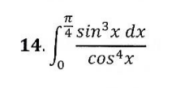
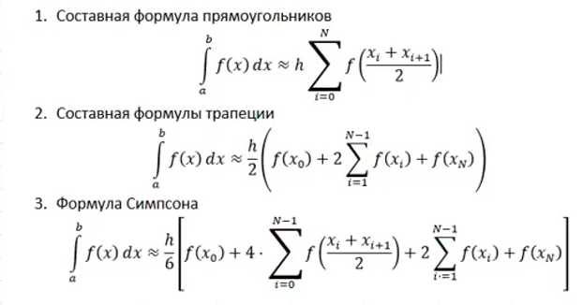

 |  |  |  |  | формула прямоугольника | 0.19510
 |  |  |  | I ≈ | формула трапеции | 0.19558
 |  |  |  |  | формула Симпсона | 0.19526
h = π/4 / 40 = π / 160 |  |  |  |  | точное значение | 0.19526
N | Xn | F(xn)
0 | 0 | 0 | 0.00000094637328509
1 | 0.019634954085 | 0.00000757427 | 0.00002558165520414
2 | 0.03926990817 | 0.00006069943 | 0.00011870805533906
3 | 0.058904862255 | 0.00020545440 | 0.00032686880666012
4 | 0.07853981634 | 0.00048898249 | 0.00069794536050871
5 | 0.098174770425 | 0.00096004430 | 0.00128172197321399
6 | 0.11780972451 | 0.00166959625 | 0.00213048036008912
7 | 0.13744467859 | 0.00267140380 | 0.00329963413028363
8 | 0.15707963268 | 0.00402269973 | 0.00484841360375027
9 | 0.17671458676 | 0.00578489842 | 0.00684061274960626
10 | 0.19634954085 | 0.00802437875 | 0.00934541140839887
11 | 0.21598449493 | 0.01081334938 | 0.01243828771367606
12 | 0.23561944902 | 0.01423081252 | 0.01620203776657254
13 | 0.2552544031 | 0.01836364444 | 0.02072792221026324
14 | 0.27488935719 | 0.02330781382 | 0.02611696248514934
15 | 0.29452431127 | 0.02916976250 | 0.03248141332698216
16 | 0.31415926536 | 0.03606797750 | 0.03994644263046020
17 | 0.33379421944 | 0.04413478788 | 0.04865205530312143
18 | 0.35342917353 | 0.05351842638 | 0.05875530438061395
19 | 0.37306412761 | 0.06438540281 | 0.07043284071561763
20 | 0.3926990817 | 0.07692324526 | 0.08388386230132822
21 | 0.41233403578 | 0.09134367572 | 0.09933353613682581
22 | 0.43196898987 | 0.10788630001 | 0.11703697997480948
23 | 0.45160394395 | 0.12682290750 | 0.13728390892675715
24 | 0.47123889804 | 0.14846249617 | 0.16040407351191047
25 | 0.49087385212 | 0.17315716186 | 0.18677364230630203
26 | 0.51050880621 | 0.20130902065 | 0.21682271512416776
27 | 0.53014376029 | 0.23337836935 | 0.25104419323901730
28 | 0.54977871438 | 0.26989333446 | 0.29000428356639407
29 | 0.56941366846 | 0.31146131628 | 0.33435497661217517
30 | 0.58904862255 | 0.35878260507 | 0.38484891673662264
31 | 0.60868357663 | 0.41266663435 | 0.44235718230931610
32 | 0.62831853072 | 0.47405144807 | 0.50789061839713270
33 | 0.6479534848 | 0.54402709849 | 0.58262552330014770
34 | 0.66758843889 | 0.62386387134 | 0.66793469250830530
35 | 0.68722339297 | 0.71504646312 | 0.76542508273457410
36 | 0.70685834706 | 0.81931552942 | 0.87698369225526480
37 | 0.72649330114 | 0.93871840223 | 1.00483368557235000
38 | 0.74612825523 | 1.07567126680 | 1.15160335244604760
39 | 0.76576320931 | 1.23303573072 | 1.32041122719656310
40 | 0.7853981634 | 1.41421356237

